Factuur
Schildersbedrijf De Terpentijn
Dorpsstraat 12
1234AB AMSTERDAM |  |  |  |  | Aan: | De Jong Transport
BTW: | NL123456789B01 |  |  |  |  | t.n.v. Jan de Jong
KVK: | 123456789 |  |  |  |  | Dorpsstraat 9
Bank: | NL01KNAB012343545 |  |  |  |  | 1234AB Amsterdam

Factuurnummer |  | Factuurdatum |  | Leverdatum |  | Uw referentie
201800001 |  | 2018-01-01 |  | 2018-01-01 |  | Xxx

Omschrijving |  |  |  |  | Aantal | Stuksprijs | BTW | Totaal
Sikkens Rubbel SB RAL 9010 per liter |  |  |  |  | 2.50 | € 29.95 | 21.00% | € 90.60
Arbeidsuren |  |  |  |  | 8.25 | € 37.95 | 21.00% | € 378.84
Arbeidsuren laag tarief |  |  |  |  | 1.00 | € 37.95 | 6.00% | € 40.23

 |  |  |  |  |  |  | Subtotaal | € 425.91
 |  |  |  |  |  |  | BTW Laag | € 2.28
 |  |  |  |  |  |  | BTW Hoog | € 81.47
 |  |  |  |  |  |  | Totaal | € 509.66

U wordt vriendelijke verzocht het bedrag van € 509,66 voor 31 januari over te maken op rekeningnummer NL01KNAB012343545

Hartelijk dank voor de opdracht.

Tel. 06123456789 | E-mail: info@schildersbedrijfdeterpentijn.nl | Website:www.schildersbedrijfdeterpentijn.nl

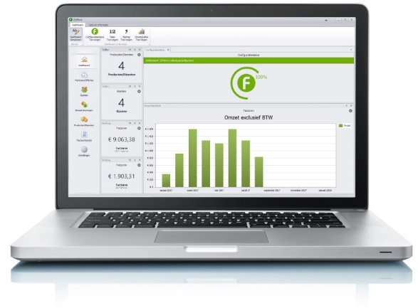
 |  |  |  |  |  |  |  | Dit vak is niet zichtbaar op je factuur
 |  |  | ECHT factureren doe je met ZZPfact.

 |  |  | Deze template wordt je aangeboden door de makers van het voordeligste factuurprogramma voor ZZP-ers.

 |  |  | Download GRATIS!

